List,Array,Dictionary
1.定义一个List<string>的初始值
new List(of String) from {"Germany", "Spain", "Japan", "Brazil", "India", "China"}

1.1 List<string> 各种实例化

1.2 给List<string>添加一个值
使用【Add to Collection】这个控件
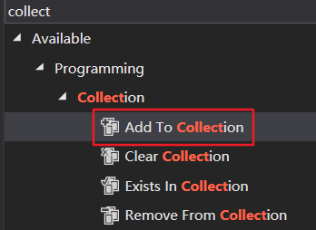
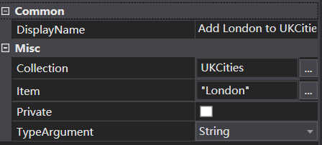

1.3.取一个List<string>的其中的值
InputData.GetRange(0,3)

1.4循环这个list

1.5 将两个list的值合并到一个list里面去
Enumerable.Concat(SpainCities.AsEnumerable,UKCities.AsEnumerable).ToList

1.6.调试的时候想要知道List里面的值的情况可以用log message控件
“Desc sort is:” + String.Join(", ",InputData.ToArray).ToString

2.定义一个Dictionary<int,string>的初始值
New Dictionary(Of Int32,String) From {{2006,"Oscar Pereiro"},{2007,"Alberto Contador"},{2011, "Cadel Evans"}, {2012,"Bradley Wiggins"},{2017,"Chris Froome"},{2018,"Geraint Thomas"}}

2.1.定义好了dictionary后给这个字典赋值

2.2.循环这个dictionary

2.3.循环体里面取值

3.InvokeMethod控件
给list 升序和降序

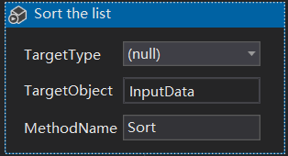
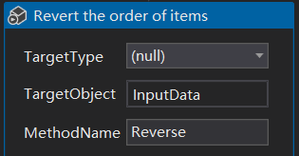

InvokeMethod还可以用来给list添加新元素

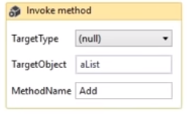

Array

定义array变量，可以初始化值，也可以不定义

给array分配值，用大括号包起来，里面用逗号分隔
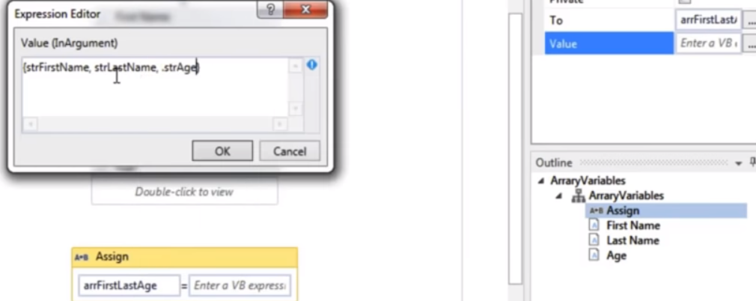

显示array值
 | .key
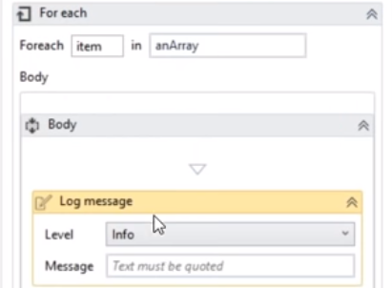

Send Hotkey设置同时按键注意事项

参数传值
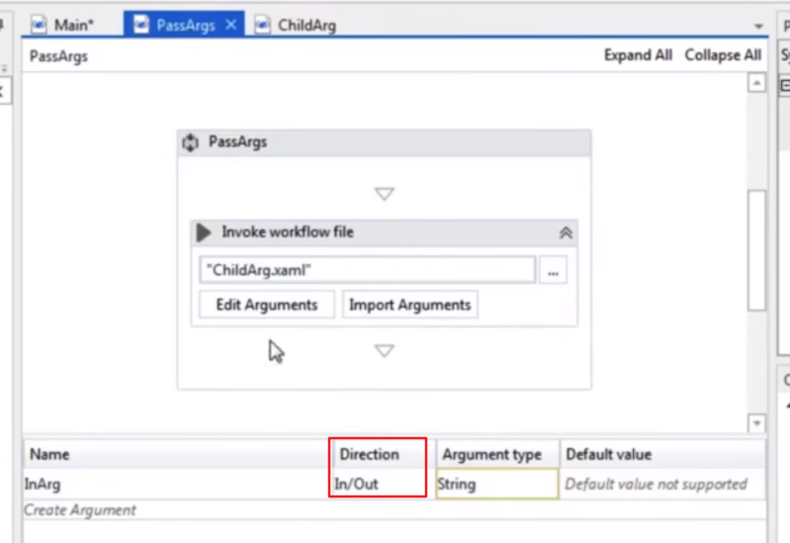
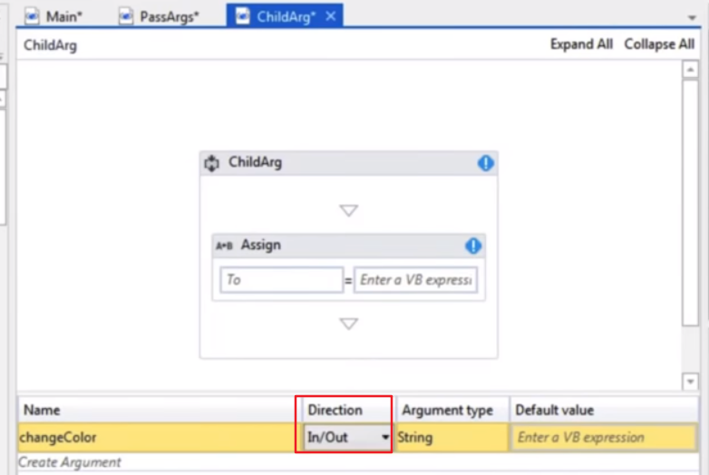
PassArgs是一个xaml文件，里面定义了一个输入参数InArg
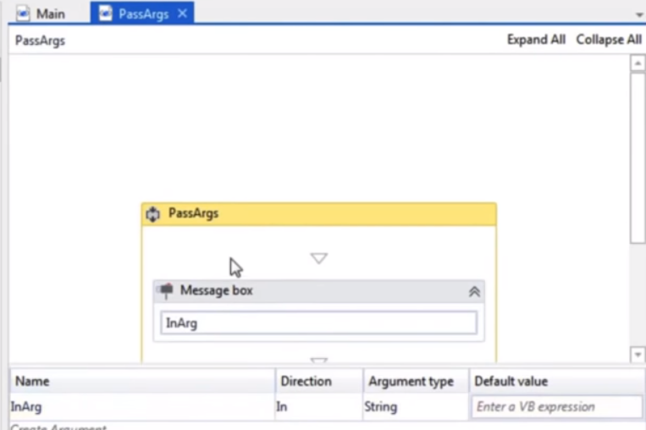

Main是一个xaml文件，里面定义了一个OutArg的输出参数

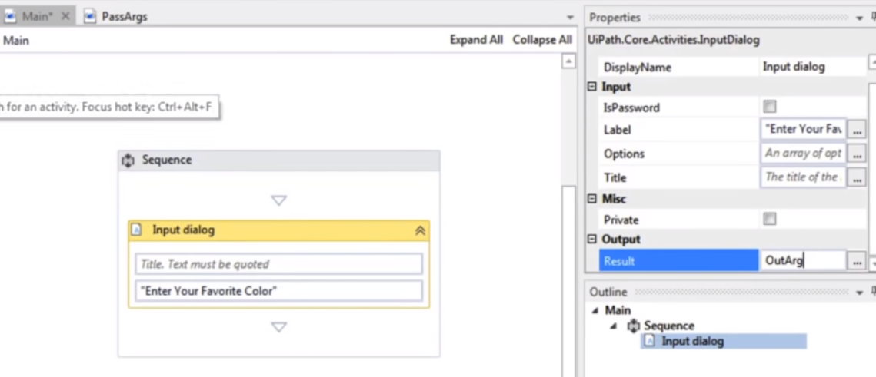

添加一个invoke workflow file的控件，里面的文件选PassArgs.xaml
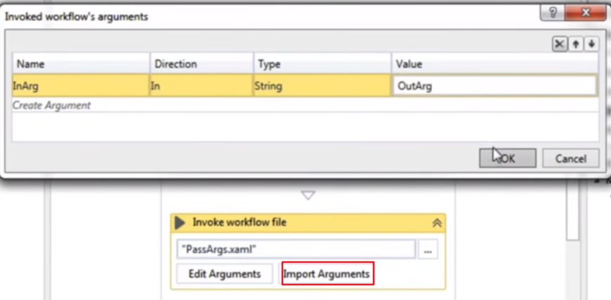

中间文件再传值给子页面

DataTable用法
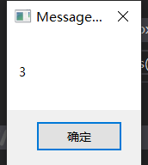
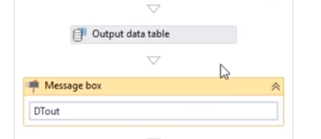
1.创建一个Datatable，并定义变量NewDT，点击DataTable可以进去创建Datatable列和数据
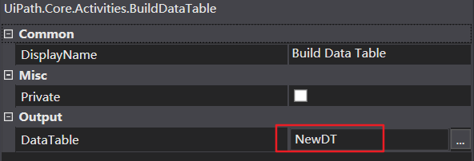
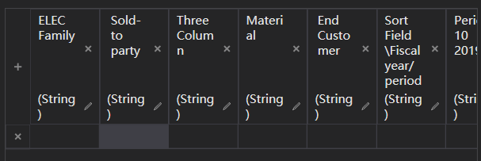

2.循环DataTable，WriteLine用于输出值

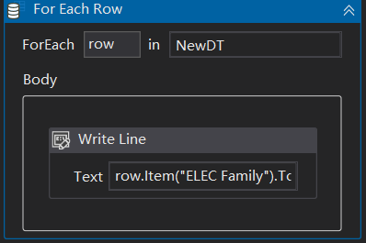

3.添加DataTable行数据
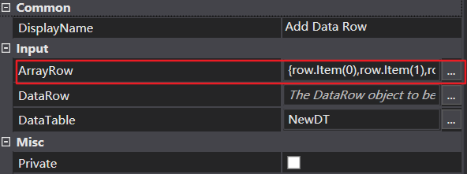

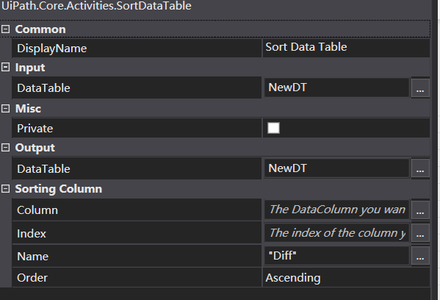
4.DataTable排序

5Datatable取值

Excel
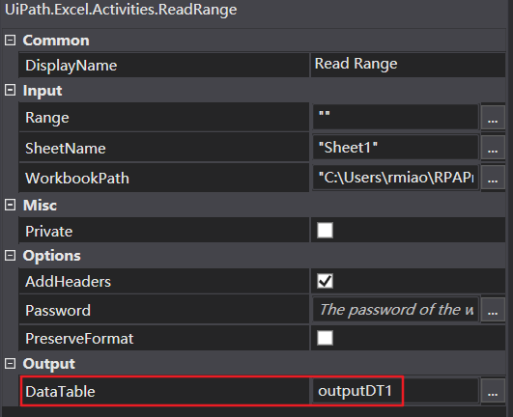
1读取excel，并存入datatable

2操作Excel，需要用到Excel Application Scope

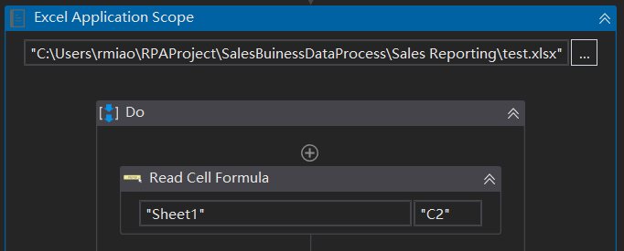

3.写数据到Excel中

 | Write Range会覆盖原来的数据，它有指定在哪个单元格复制 | Append Range不会覆盖原来的数据，没有指定的复制位置，在行末尾添加数据

 | WriteRange如果选中了AddHeaders则写入到Excel中连表头一起写入

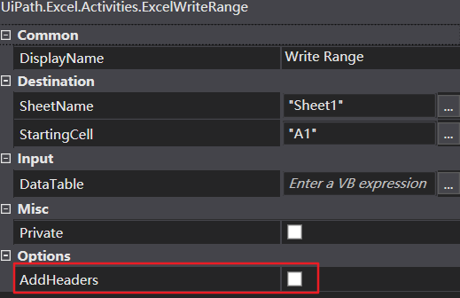

 | 读取Excel里面的公式，把公式的值放到变量里面
 |  | strFormula的值为CONCAT(A2,B2)
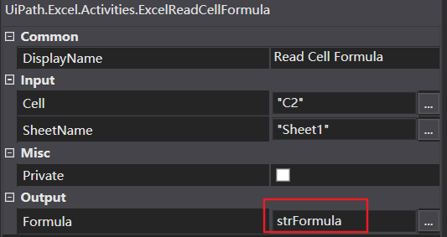
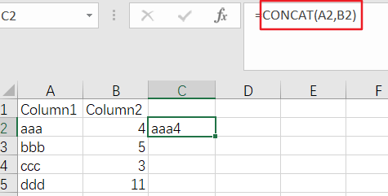

4获取Excel选中的范围

选要用Select Range控件设置选中的范围，然后用Get Selected Range把选中的值存入变量中
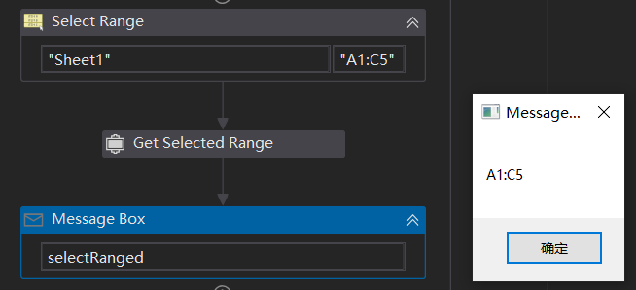

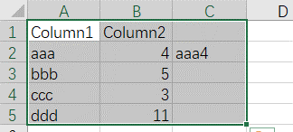
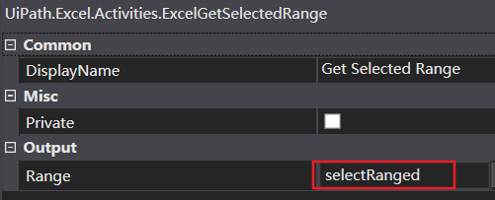

5Excel内容的复制和粘贴，可以用来复制excel公式
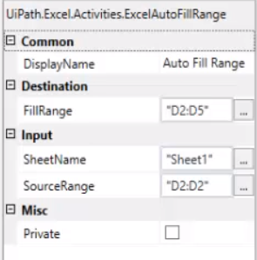
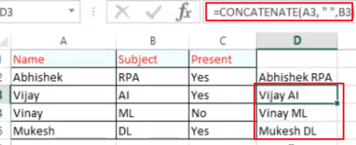

 |  | 1

flowchar
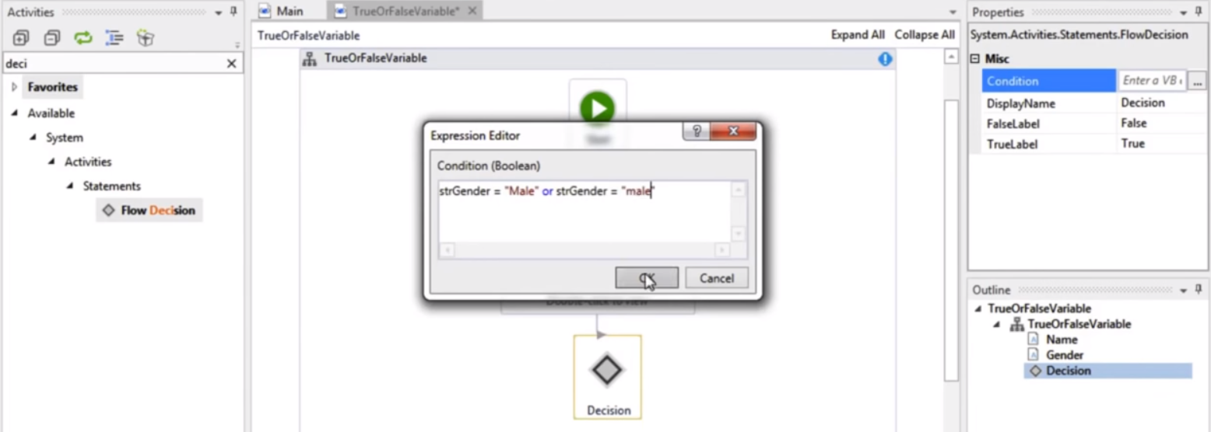

其他转换
转换为日期类型
DateTime.Parse(birthDates(item))

指定一个新日期类型
new DateTime(DateTime.Today.Year, dateCurrent.Month, dateCurrent.Day)

日期转换格式化
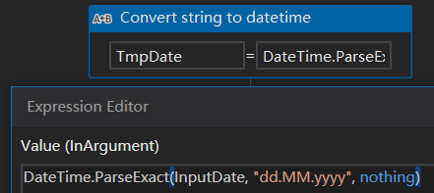

int转换
Integer.Parse(valueB)

移除字段
移除年和日，取月份
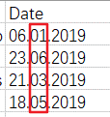
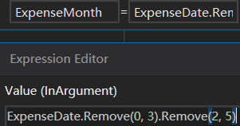

row.Item("ELECFamily").ToString + " " + row.Item("Sold-to party").ToString + " " + row.Item(2).ToString + " " + row.Item(3).ToString + " " + row.Item(4).ToString + " " + row.Item(5).ToString + " " + row.Item(6).ToString + " " + row.Item(7).ToString + " " + row.Item(8).ToString + row.Item(9).ToString

if
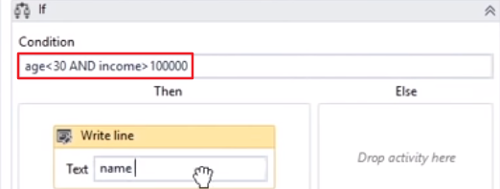
if多条件判断

Linq
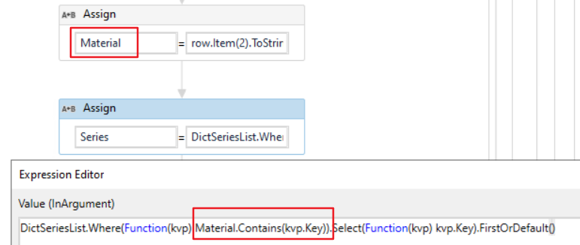
Dictionary<string,string>
，

DataTable
MLVTable.AsEnumerable.Where(Function(m) m("Series").ToString.Trim = item.ToString.Trim).ToArray.Count

DataTable两列字段Group分组

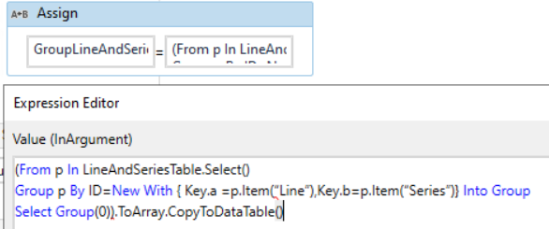

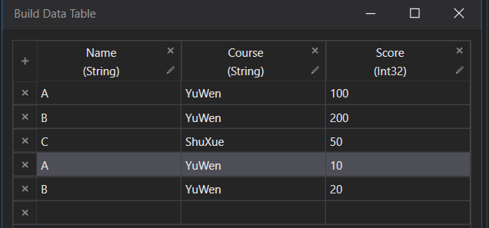
根据多个字段分组后再求sum的linq

(From d1 In BTable.Select()
Group d1 By ID = New With {Key.a=d1(0).ToString,Key.b=d1(1).ToString } Into Group
Select dtResult.Rows.Add({ID.a, ID.b, ))})).CopyToDataTable

DataTable根据字段查找匹配的值

GroupLineAndSeriesTable.AsEnumerable.Where(Function(kvp) kvp("Series").ToString.Trim.Equals(row.Item("Series").ToString)).Select(Function(kvp) kvp("Line")).FirstOrDefault()

DataTable多个字段排序
(From x In PhaseTwoTable.AsEnumerable Order By convert.Tostring(x(“Line")),convert.ToString(x(“Series”))
Select x).CopyToDataTable
 | fro

